CP_Evi_Proyecto_Gest.Usuarios
Evento | Nombre Idetificador | Revisar | Evidencia 1 | Evidencia 2 | Evidencia 3
1 | #REF! | Ver Datos | 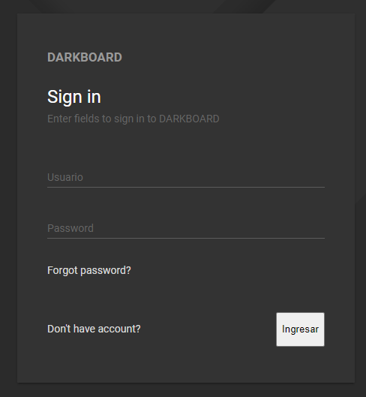 | 
2 | CP_AUT_InicioSesión002 |  | 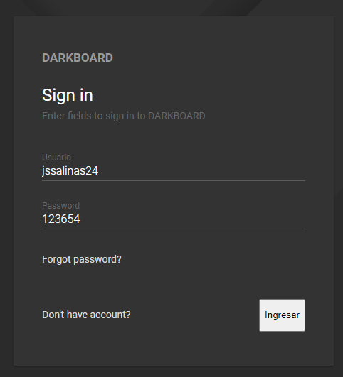 | 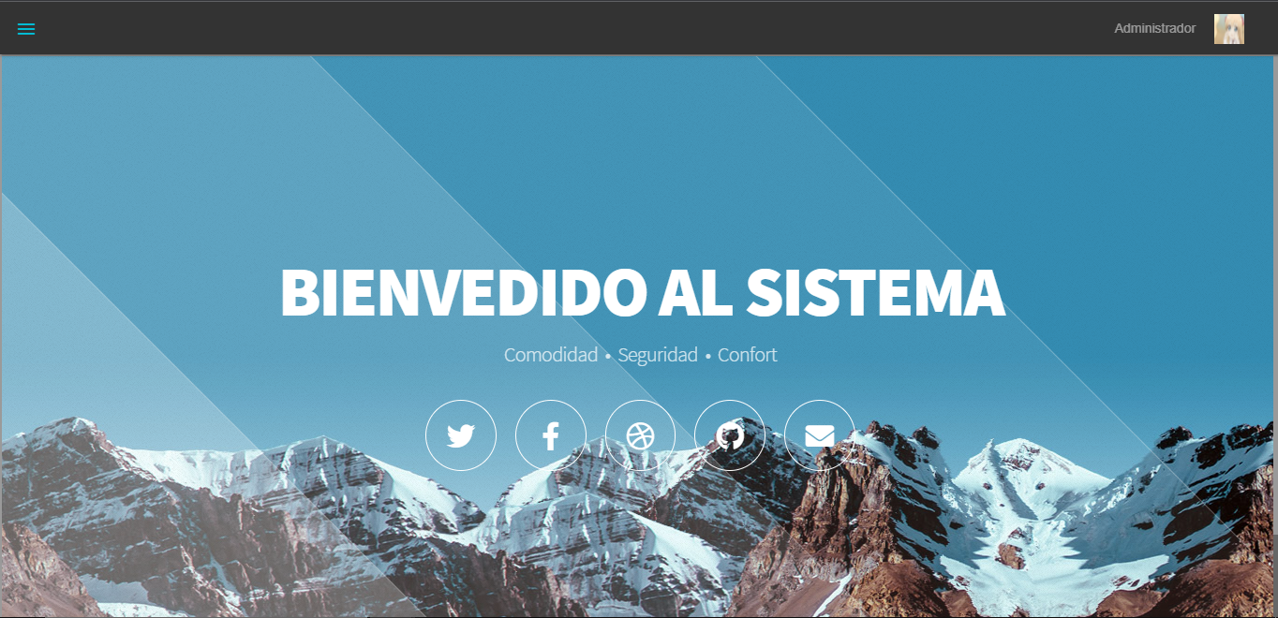
 | CP_AUT_InicioSesión003 |  | 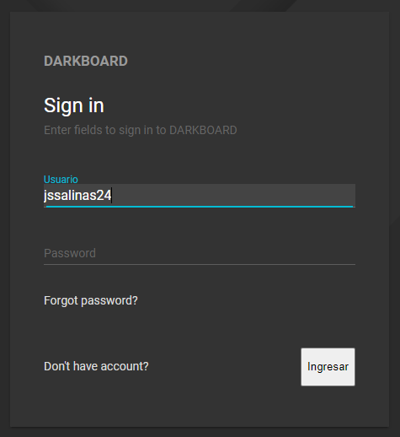 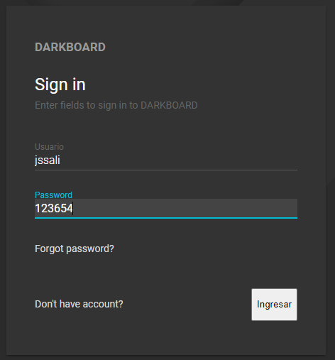

Evento | Nombre Identificador | Revisar | Evidencia 1 | Evidencia 2 | Evidencia 3
1 | CP_REG_RegistroCliente001 | Ver datos | 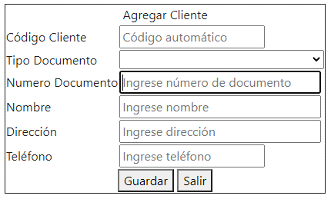 | 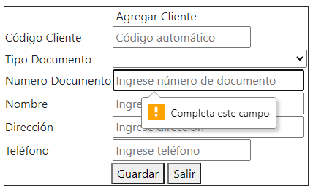
2 | CP_REG_RegistroCliente002 | Ver datos | 